参考
本シートの提出は不要です。

【 | イントラSSL Type-L (D.e-NetWide接続) ＜参考＞ |  |  |  | 】

 |  |  |  |  | 2026/4/1 Ver1.0

■構成図
ATI

D.e-NetWide設備
D.e-ComⅡ設備

ATI接続R
⑨
⑮
⑦
⑧
アプリ
DHCP
サーバ
DNS
サーバ
Proxy
サーバ
Sm@rtWall
セキュリティ共通基盤

Insideセグメント

FWセグメント

⑬
イントラSSL設備
⑨
⑩
集約R
Cisco
ACL
Prisma Access
Paloalto

IPsec-VPN

専用線
インターネット

⑭
CEルータ
Cisco

D.e-NetWide網との経路交換をするために、
本サービスの標準構成ではTSのアクセスGWを利用している必要があります。
利用端末

 | No | 項目名 |  | 説明
 | ⑦ | VPN DNSサーバ |  | VPN通信を行う際に参照するDNSサーバをご記入ください。
 | ⑧ | VPN Proxy |  | Windows/Mac端末でVPN通信を行う際に参照するProxyをご記入ください。
 | ⑨ | VPNネットワーク |  | VPN通信をしたいアドレスレンジ(社内ネットワーク、DNS、Proxyのアドレスレンジなど)をご記入ください。
 |  |  |  | ※④のVPNトンネル方式に"スプリットトンネル"かつアクセスコントロール方式に"ブラックリスト"を選択した場合のみ必要です。
 | ⑩ | アクセスコントロールリスト |  | ④のアクセスコントロール方式で選択した項目により記入内容が異なります。
 |  |  |  | ・ホワイトリスト方式：通信を許可するアドレスをご記入ください。
 |  |  |  | ・ブラックリスト方式：通信をブロックするアドレスをご記入ください。
 | ⑬ | D.e-NetWideアクセスGWアドレス |  | アクセスGWにおけるInsideセグメントのアドレスとしてお客様割当のアドレスを使用したい場合のみご記入ください。
 |  |  |  | ※既存のInsideセグメントへ接続するためのアドレスとなります。
 | ⑭ | NAT用poolアドレス |  | VPN接続した際に端末側に割り当てられるアドレス(アドレスレンジ)をご記入ください。
 | ⑮ | オンデマンドDNSサフィックス |  | IPアドレスをDHCPで取得する場合は社内DHCPサーバから割り当てられるDNSサフィックスを、
 |  |  |  | IPアドレスを固定で設定している場合はインターフェースに設定したDNSサフィックスを記入してください。
 |  |  |  | ※PCオンデマンド機能をご利用いただく場合のみ必要です。

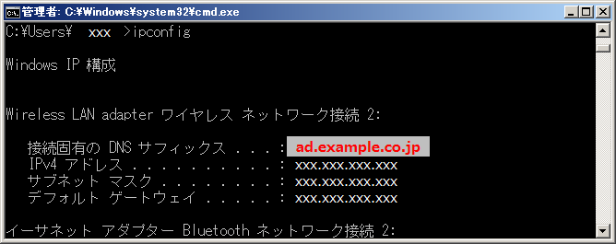
 | ＜DNSサフィックスの確認方法＞
 |  | (1) ご利用の端末からコマンドプロンプトを立ち上げます
 |  | (2) 「ipconfig」コマンドを実行します
 |  | (3) 「接続固有のDNSサフィックス」の項目に記載されています
 |  |  | ※右図では「ad.example.co.jp」が該当します

